ハードウェア
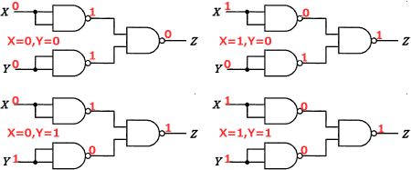
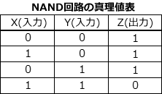
■NAND回路
 | その名NAND(Not AND)の通りAND回路の逆を出力する回路で、
 | 2つの入力が共に「1」の時だけ「0」を出力し、それ以外の入力では「1」を出力します。

